29 07 2026 ถึง 26 08 2026
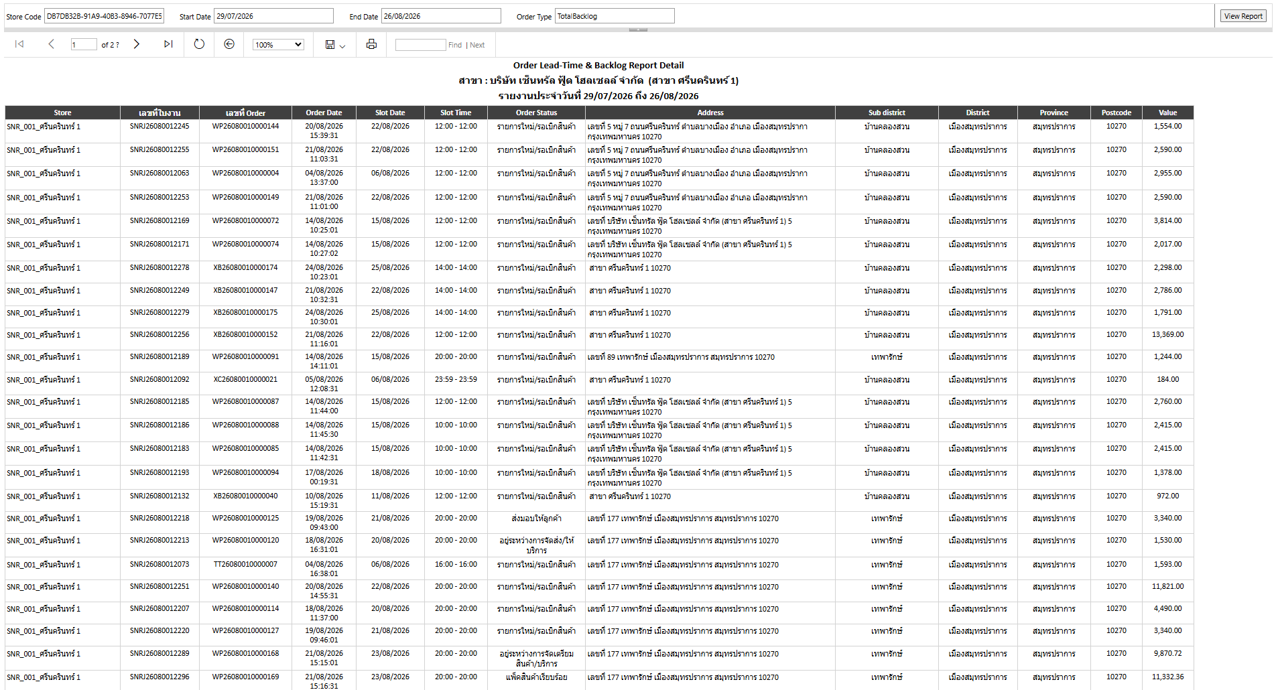
Order Lead-Time & Backlog Report
สาขา : บริษัท เซ็นทรัล ฟู้ด โฮลเซลล์ จำกัด (สาขา ศรีนครินทร์ 1)
รายงานประจำวันที่ 29/07/2026 ถึง 26/08/2026
 |  |  |  |  |  | Order Lead time |  |  |  |  |  |  | Backlog |  |  |  | Value by backlog |  |  |  |  | Value by During delivery
 | Store | Order Inbound | Order Delivered | #Ontime | #Deley | 0 Day | 1 Day | 2 Days | 3 Days | > 3 Days | Average Order Leadtime by Hr. | #Total Backlog | 1 Day | 2 Days | 3 Days | > 3 Days | 1 Day | 2 Days | 3 Days | > 3 Days | Total Value | อยู่ระหว่างการจัดส่ง/บริการ | ถึงบ้านลูกค้ากำลังจัดส่ง | Total Value
 | SNR_001_ศรีนครินทร์ 1 | 160 | 69 | 64 | 5 | 47 | 17 | 0 | 3 | 2 | 16.03 | 88 | 2 | 0 | 3 | 83 | 4,089.00 | 0.00 | 30,138.44 | 421,740.56 | 455,968.00 | 1,530.00 | 5,413.00 | 6,943.00
 | Summary | 160 | 69 | 64 | 5 | 47 | 17 | 0 | 3 | 2 | 16.03 | 88 | 2 | 0 | 3 | 83 | 4,089.00 | 0.00 | 30,138.44 | 421,740.56 | 455,968.00 | 1,530.00 | 5,413.00 | 6,943.00

 | ** Order Lead Time รายการ > 3 Days

 | ** Order Lead Time รายการ > 0 Day

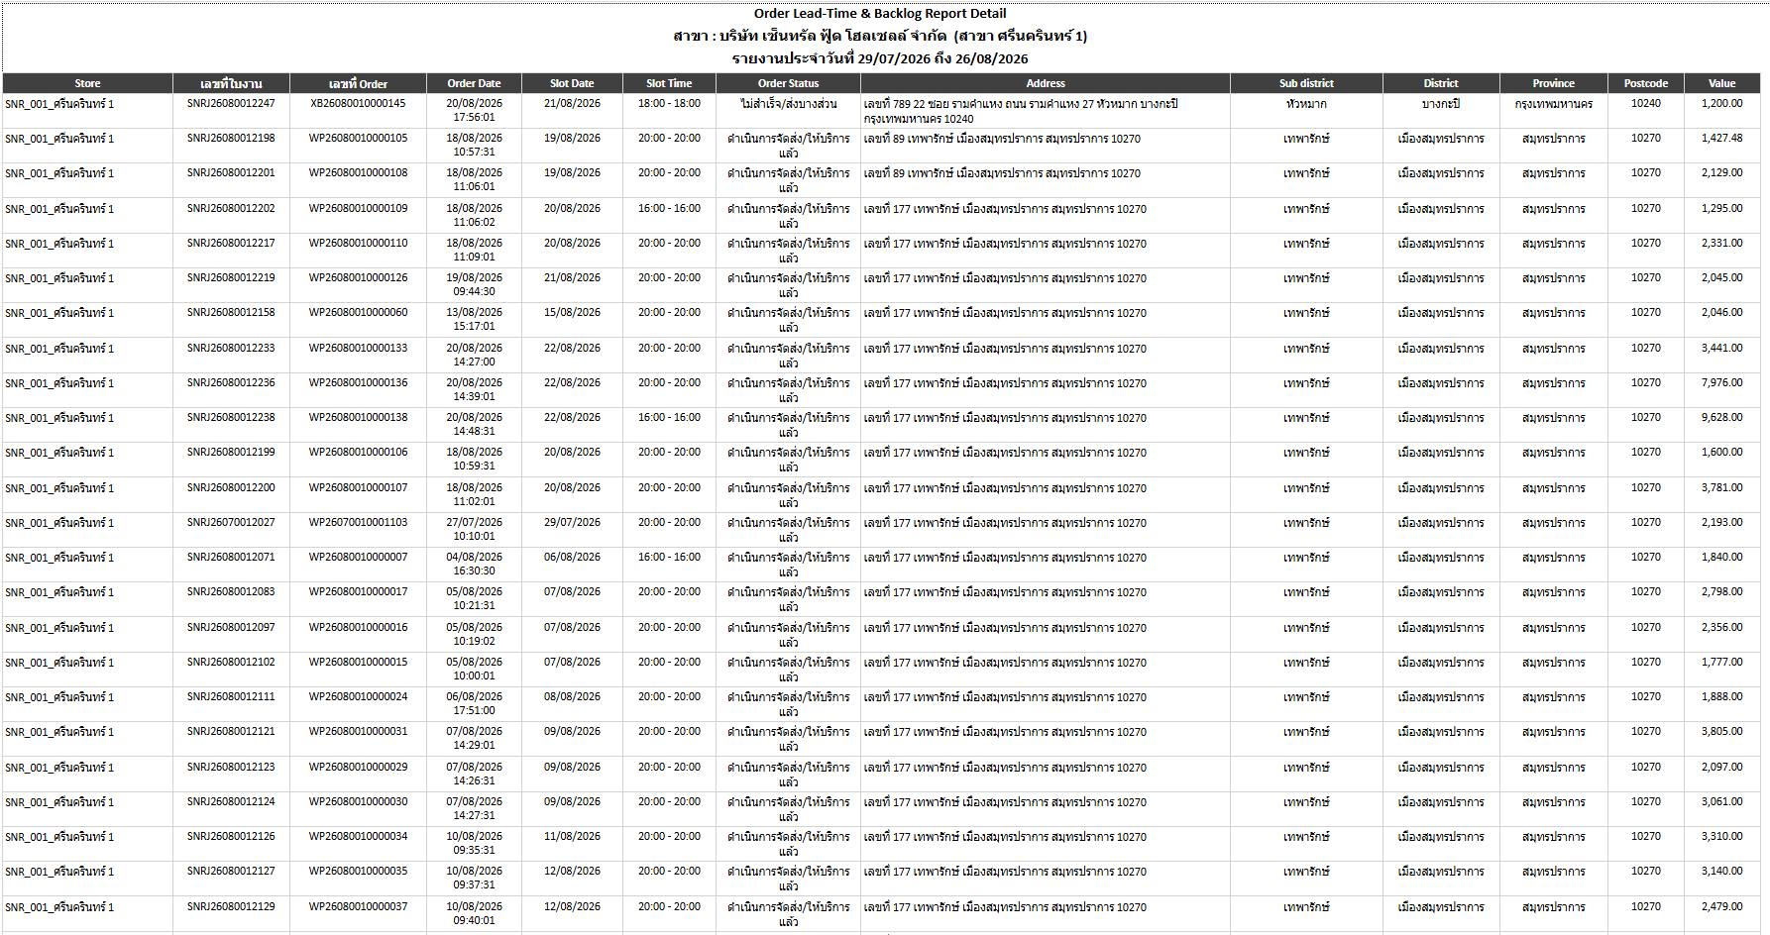

 | ** Total Backlog

